Лист 1
Прайс-лист
МИР ПРЯЖИ

В валюте: руб. (курс 1).
Цены указаны на 07.08.2020

№ | Номенклатура/ Характеристика номенклатуры | Описание | Изображение | Артикул | Цена | Ед. | Остаток | Ссылка на сайт
 | Ткань «Фатин мягкий» J-2245 отрез 170/100 см | Ткань «Фатин мягкий» J-2245 отрез 170/100 см | 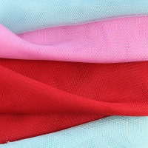 | ВА-00025359 | 65.00 |  |  | Изображение
 | Ткань «Фатин мягкий» J-2245 отрез 170/100 см (009 василек) |  |  |  | 65.00 | шт | 1 | Изображение
 | Ткань Фатин мягкий арт. J-2245 (васильковый) 9, ш.= 160 см, 1м*1,6 м | Ткань Фатин мягкий арт. J-2245 (васильковый) 9, ш.= 160 см, 1м*1,6 м |  | ДЦ-00003219 | 80.00 |  |  | Изображение
 | Ткань Фатин мягкий арт. J-2245 (васильковый) 9, ш.= 160 см, 1м*1,6 м |  |  |  | 80.00 | шт | 6 | Изображение
 | Ткань Фатин мягкий арт. J-2245 (голубой) 27, ш.= 160 см, 1м*1,6 м | Ткань Фатин мягкий арт. J-2245 (голубой) 27, ш.= 160 см, 1м*1,6 м |  | ДЦ-00003216 | 80.00 |  |  | Изображение
 | Ткань Фатин мягкий арт. J-2245 (голубой) 27, ш.= 160 см, 1м*1,6 м |  |  |  | 80.00 | шт | 2 | Изображение
 | Ткань Фатин мягкий арт. J-2245 (яр.розовый) 40, ш.= 160 см, 1м*1,6 м | Ткань Фатин мягкий арт. J-2245 (яр.розовый) 40, ш.= 160 см, 1м*1,6 м |  | ДЦ-00003216 | 80.00 |  |  | Изображение
 | Ткань Фатин мягкий арт. J-2245 (яр.розовый) 40, ш.= 160 см, 1м*1,6 м |  |  |  | 80.00 | шт | 5 | Изображение
 | Фатин в горошек, средней жесткости КЛ.25428 50х80см , цв.голубой | Фатин в горошек, средней жесткости КЛ.25428 50х80см , цв.голубой | 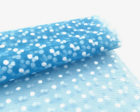 | КЛ.25428 | 58.40 |  |  | Изображение
 | Фатин в горошек, средней жесткости КЛ.25428 50х80см , цв.голубой |  |  |  | 58.40 | шт | 10 | Изображение
 | Фатин в цветочек мягкий, 50см*75см, 100 % п/э, цв. син.бирюза | Фатин в цветочек мягкий, 50см*75см, 100 % п/э, цв. син.бирюза |  | 25441 | 58.40 |  |  | Изображение
 | Фатин в цветочек мягкий, 50см*75см, 100 % п/э, цв. син.бирюза |  |  |  | 58.40 | шт | 2 | Изображение
 | Фатин в цветочек мягкий, 50см*75см, 100 % п/э, цв. гол | Фатин в цветочек мягкий, 50см*75см, 100 % п/э, цв. гол |  | 26354 | 58.40 |  |  | Изображение
 | Фатин в цветочек мягкий, 50см*75см, 100 % п/э, цв. гол |  |  |  | 58.40 | шт | 4 | Изображение
 | Фатин в цветочек, мягкий КЛ.25437 50х75см , цв.красный | Фатин в цветочек, мягкий КЛ.25437 50х75см , цв.красный | 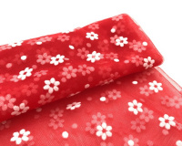 | КЛ.25437 | 58.40 |  |  | Изображение
 | Фатин в цветочек, мягкий КЛ.25437 50х75см , цв.красный |  |  |  | 58.40 | шт | 9 | Изображение
 | Фатин в цветочек, мягкий КЛ.25438 50х75см , цв.кремовый | Фатин в цветочек, мягкий КЛ.25438 50х75см , цв.кремовый | 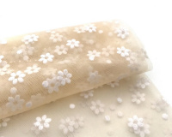 | КЛ.25438 | 58.40 |  |  | Изображение
 | Фатин в цветочек, мягкий КЛ.25438 50х75см , цв.кремовый |  |  |  | 58.40 | шт | 9 | Изображение
 | Фатин в цветочек, мягкий КЛ.25439 50х75см , цв.п.роза | Фатин в цветочек, мягкий КЛ.25439 50х75см , цв.п.роза | 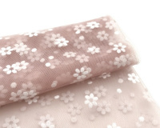 | КЛ.25439 | 58.40 |  |  | Изображение
 | Фатин в цветочек, мягкий КЛ.25439 50х75см , цв.п.роза |  |  |  | 58.40 | шт | 5 | Изображение
 | Фатин в цветочек, мягкий КЛ.25440 50х75см , цв.св.персиковый | Фатин в цветочек, мягкий КЛ.25440 50х75см , цв.св.персиковый | 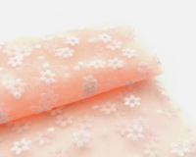 | КЛ.25440 | 58.40 |  |  | Изображение
 | Фатин в цветочек, мягкий КЛ.25440 50х75см , цв.св.персиковый |  |  |  | 58.40 | шт | 6 | Изображение
 | Фатин с глиттером, ср. жестк. в шпульках, шир 150 мм, упак/9,14 м, 03 св.золото | Фатин с глиттером, ср. жестк. в шпульках, шир 150 мм, упак/9,14 м, 03 св.золото | 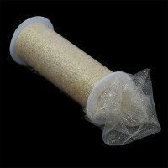 | TBY.MG.150.03 | 127.25 |  |  | Изображение
 | Фатин с глиттером, ср. жестк. в шпульках, шир 150 мм, упак/9,14 м, 03 св.золото |  |  |  | 127.25 | упак | 3 | Изображение
 | Фатин с глиттером, ср. жестк. в шпульках, шир 150 мм, упак/9,14 м, цв.04N золото | Фатин с глиттером, ср. жестк. в шпульках, шир 150 мм, упак/9,14 м, цв.04N золото | 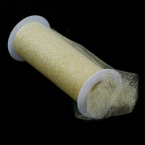 | TBY.MG.150.04N | 127.25 |  |  | Изображение
 | Фатин с глиттером, ср. жестк. в шпульках, шир 150 мм, упак/9,14 м, цв.04N золото |  |  |  | 127.25 | упак | 1 | Изображение
 | Фатин с глиттером, ср. жестк. в шпульках, шир. 150 мм, упак/9,14 м, 01 белый | Фатин с глиттером, ср. жестк. в шпульках, шир. 150 мм, упак/9,14 м, 01 белый | 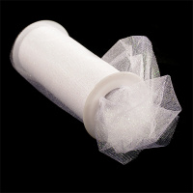 | TBY.MG.150.01 | 127.25 |  |  | Изображение
 | Фатин с глиттером, ср. жестк. в шпульках, шир. 150 мм, упак/9,14 м, 01 белый |  |  |  | 127.25 | упак | 11 | Изображение
 | Фатин с глиттером, ср. жестк. в шпульках, шир. 150 мм, упак/9,14 м, 05N малиновый | Фатин с глиттером, ср. жестк. в шпульках, шир. 150 мм, упак/9,14 м, 05N малиновый | 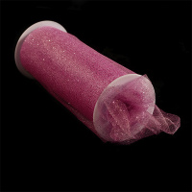 | TBY.MG.150.05N | 127.25 |  |  | Изображение
 | Фатин с глиттером, ср. жестк. в шпульках, шир. 150 мм, упак/9,14 м, 05N малиновый |  |  |  | 127.25 | упак | 2 | Изображение
 | Фатин с глиттером, ср. жестк. в шпульках, шир. 150 мм, упак/9,14 м, цв.07 белый | Фатин с глиттером, ср. жестк. в шпульках, шир. 150 мм, упак/9,14 м, цв.07 белый | 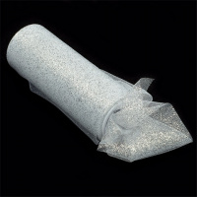 | TBY.MG.150.07 | 127.25 |  |  | Изображение
 | Фатин с глиттером, ср. жестк. в шпульках, шир. 150 мм, упак/9,14 м, цв.07 белый |  |  |  | 127.25 | упак | 5 | Изображение
 | Фатин с глиттером, ср. жестк. в шпульках, шир. 150 мм, упак/9,14 м, цв.08 золото | Фатин с глиттером, ср. жестк. в шпульках, шир. 150 мм, упак/9,14 м, цв.08 золото | 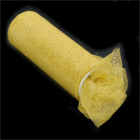 | TBY.MG.150.08 | 127.25 |  |  | Изображение
 | Фатин с глиттером, ср. жестк. в шпульках, шир. 150 мм, упак/9,14 м, цв.08 золото |  |  |  | 127.25 | упак | 1 | Изображение
 | Фатин с глиттером, ср. жестк. в шпульках, шир. 150 мм, упак/9,14 м, цв.08.1 розовый | Фатин с глиттером, ср. жестк. в шпульках, шир. 150 мм, упак/9,14 м, цв.08.1 розовый | 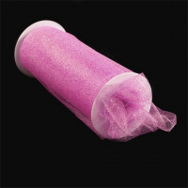 | TBY.MG.150.08.1 | 127.25 |  |  | Изображение
 | Фатин с глиттером, ср. жестк. в шпульках, шир. 150 мм, упак/9,14 м, цв.08.1 розовый |  |  |  | 127.25 | упак | 4 | Изображение
 | Фатин с глиттером, ср. жестк. в шпульках, шир. 150 мм, упак/9,14 м, цв.09 голубое сияние | Фатин с глиттером, ср. жестк. в шпульках, шир. 150 мм, упак/9,14 м, цв.09 голубое сияние | 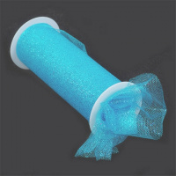 | TBY.MG.150.09 | 127.25 |  |  | Изображение
 | Фатин с глиттером, ср. жестк. в шпульках, шир. 150 мм, упак/9,14 м, цв.09 голубое сияние |  |  |  | 127.25 | упак | 4 | Изображение
 | Фатин с глиттером, ср. жестк. в шпульках, шир. 150 мм, упак/9,14 м, цв.10 св.голубой | Фатин с глиттером, ср. жестк. в шпульках, шир. 150 мм, упак/9,14 м, цв.10 св.голубой | 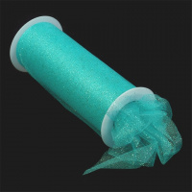 | TBY.MG.150.10 | 127.25 |  |  | Изображение
 | Фатин с глиттером, ср. жестк. в шпульках, шир. 150 мм, упак/9,14 м, цв.10 св.голубой |  |  |  | 127.25 | упак | 4 | Изображение
 | Фатин с глиттером, ср. жестк. в шпульках, шир. 150 мм, упак/9,14 м, цв.11 синий | Фатин с глиттером, ср. жестк. в шпульках, шир. 150 мм, упак/9,14 м, цв.11 синий | 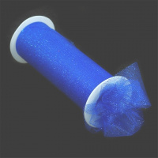 | TBY.MG.150.11 | 127.25 |  |  | Изображение
 | Фатин с глиттером, ср. жестк. в шпульках, шир. 150 мм, упак/9,14 м, цв.11 синий |  |  |  | 127.25 | упак | 3 | Изображение
 | Фатин с глиттером, ср. жестк. в шпульках, шир. 150 мм, упак/9,14 м, цв.12 голубой | Фатин с глиттером, ср. жестк. в шпульках, шир. 150 мм, упак/9,14 м, цв.12 голубой | 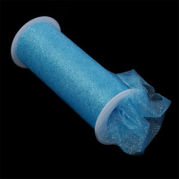 | TBY.MG.150.12 | 127.25 |  |  | Изображение
 | Фатин с глиттером, ср. жестк. в шпульках, шир. 150 мм, упак/9,14 м, цв.12 голубой |  |  |  | 127.25 | упак | 4 | Изображение
 | Фатин с глиттером, ср. жестк. в шпульках, шир. 150 мм, упак/9,14 м, цв.14 черный | Фатин с глиттером, ср. жестк. в шпульках, шир. 150 мм, упак/9,14 м, цв.14 черный | 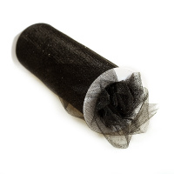 | TBY.MG.150.14 | 127.25 |  |  | Изображение
 | Фатин с глиттером, ср. жестк. в шпульках, шир. 150 мм, упак/9,14 м, цв.14 черный |  |  |  | 127.25 | упак | 8 | Изображение
 | Фатин с глиттером, ср. жестк. в шпульках, шир. 150 мм, упак/9,14 м, цв.15 красный | Фатин с глиттером, ср. жестк. в шпульках, шир. 150 мм, упак/9,14 м, цв.15 красный | 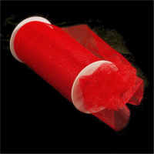 | TBY.MG.150.15 | 127.25 |  |  | Изображение
 | Фатин с глиттером, ср. жестк. в шпульках, шир. 150 мм, упак/9,14 м, цв.15 красный |  |  |  | 127.25 | упак | 1 | Изображение
 | Фатин ср жесткости в шпульках блестящий, шир.150мм уп.22.86м цв.19 бежевый | Фатин ср жесткости в шпульках блестящий, шир.150мм уп.22.86м цв.19 бежевый | 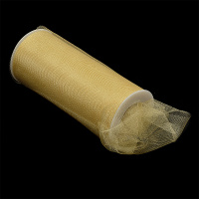 | TBY.MSS.170.19 | 126.48 |  |  | Изображение
 | Фатин ср жесткости в шпульках блестящий, шир.150мм уп.22.86м цв.19 бежевый |  |  |  | 126.48 | упак | 7 | Изображение
 | Фатин ср жесткости в шпульках блестящий, шир.150мм цв.11 сиреневый уп.22.86м | Фатин ср жесткости в шпульках блестящий, шир.150мм цв.11 сиреневый уп.22.86м | 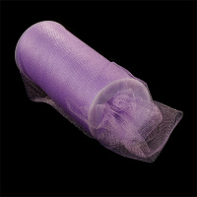 | TBY.MSS.170.11 | 126.48 |  |  | Изображение
 | Фатин ср жесткости в шпульках блестящий, шир.150мм цв.11 сиреневый уп.22.86м |  |  |  | 126.48 | упак | 5 | Изображение
 | Фатин ср жесткости в шпульках блестящий, шир.150мм, уп.22.86м цв.18 серый | Фатин ср жесткости в шпульках блестящий, шир.150мм, уп.22.86м цв.18 серый | 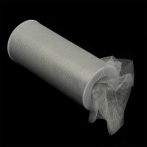 | TBY.MSS.170.18 | 126.48 |  |  | Изображение
 | Фатин ср жесткости в шпульках блестящий, шир.150мм, уп.22.86м цв.18 серый |  |  |  | 126.48 | упак | 5 | Изображение
 | Фатин ср.жесткости в шпульках блестящий шир. 150 мм, упак/22,86 м, 01 белый | Фатин ср.жесткости в шпульках блестящий шир. 150 мм, упак/22,86 м, 01 белый | 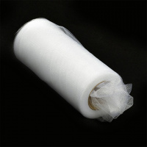 | TBY.MSS.170.01 | 126.48 |  |  | Изображение
 | Фатин ср.жесткости в шпульках блестящий шир. 150 мм, упак/22,86 м, 01 белый |  |  |  | 126.48 | упак | 13 | Изображение
 | Фатин ср.жесткости в шпульках блестящий шир. 150 мм, упак/22,86 м, цв. 02 молочный | Фатин ср.жесткости в шпульках блестящий шир. 150 мм, упак/22,86 м, цв. 02 молочный | 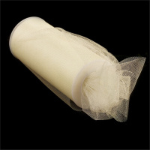 | TBY.MSS.170.02 | 126.48 |  |  | Изображение
 | Фатин ср.жесткости в шпульках блестящий шир. 150 мм, упак/22,86 м, цв. 02 молочный |  |  |  | 126.48 | упак | 4 | Изображение
 | Фатин ср.жесткости в шпульках блестящий шир. 150 мм, упак/22,86 м, цв. 04 св.розовый | Фатин ср.жесткости в шпульках блестящий шир. 150 мм, упак/22,86 м, цв. 04 св.розовый | 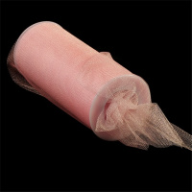 | TBY.MSS.170.04 | 126.48 |  |  | Изображение
 | Фатин ср.жесткости в шпульках блестящий шир. 150 мм, упак/22,86 м, цв. 04 св.розовый |  |  |  | 126.48 | упак | 5 | Изображение
 | Фатин ср.жесткости в шпульках блестящий шир. 150 мм, упак/22,86 м, цв. 05 розовый | Фатин ср.жесткости в шпульках блестящий шир. 150 мм, упак/22,86 м, цв. 05 розовый | 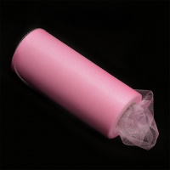 | TBY.MSS.170.05 | 126.48 |  |  | Изображение
 | Фатин ср.жесткости в шпульках блестящий шир. 150 мм, упак/22,86 м, цв. 05 розовый |  |  |  | 126.48 | упак | 5 | Изображение
 | Фатин ср.жесткости в шпульках блестящий шир. 150 мм, упак/22,86 м, цв. 08 фуксия | Фатин ср.жесткости в шпульках блестящий шир. 150 мм, упак/22,86 м, цв. 08 фуксия | 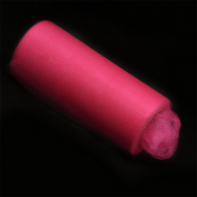 | TBY.MSS.170.08 | 126.48 |  |  | Изображение
 | Фатин ср.жесткости в шпульках блестящий шир. 150 мм, упак/22,86 м, цв. 08 фуксия |  |  |  | 126.48 | упак | 5 | Изображение
 | Фатин ср.жесткости в шпульках блестящий шир. 150 мм, упак/22,86 м, цв. 09 желтый | Фатин ср.жесткости в шпульках блестящий шир. 150 мм, упак/22,86 м, цв. 09 желтый | 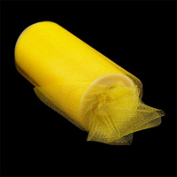 | TBY.MSS.170.09 | 126.48 |  |  | Изображение
 | Фатин ср.жесткости в шпульках блестящий шир. 150 мм, упак/22,86 м, цв. 09 желтый |  |  |  | 126.48 | упак | 5 | Изображение
 | Фатин ср.жесткости в шпульках блестящий шир. 150 мм, упак/22,86 м, цв. 10 оранжевый | Фатин ср.жесткости в шпульках блестящий шир. 150 мм, упак/22,86 м, цв. 10 оранжевый | 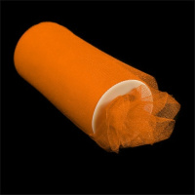 | TBY.MSS.170.10 | 126.48 |  |  | Изображение
 | Фатин ср.жесткости в шпульках блестящий шир. 150 мм, упак/22,86 м, цв. 10 оранжевый |  |  |  | 126.48 | упак | 5 | Изображение
 | Фатин ср.жесткости в шпульках блестящий шир. 150 мм, упак/22,86 м, цв. 15 бирюзовый | Фатин ср.жесткости в шпульках блестящий шир. 150 мм, упак/22,86 м, цв. 15 бирюзовый | 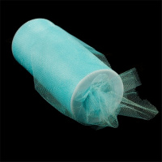 | TBY.MSS.170.15 | 126.48 |  |  | Изображение
 | Фатин ср.жесткости в шпульках блестящий шир. 150 мм, упак/22,86 м, цв. 15 бирюзовый |  |  |  | 126.48 | упак | 5 | Изображение
 | Фатин ср.жесткости в шпульках блестящий шир. 150 мм, упак/22,86 м, цв. 16 синий | Фатин ср.жесткости в шпульках блестящий шир. 150 мм, упак/22,86 м, цв. 16 синий | 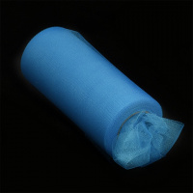 | TBY.MSS.170.16 | 126.48 |  |  | Изображение
 | Фатин ср.жесткости в шпульках блестящий шир. 150 мм, упак/22,86 м, цв. 16 синий |  |  |  | 126.48 | упак | 5 | Изображение
 | Фатин ср.жесткости в шпульках блестящий шир. 150 мм, упак/22,86 м, цв. 17 зеленый | Фатин ср.жесткости в шпульках блестящий шир. 150 мм, упак/22,86 м, цв. 17 зеленый | 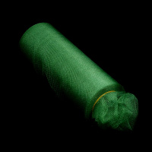 | TBY.MSS.170.17 | 126.48 |  |  | Изображение
 | Фатин ср.жесткости в шпульках блестящий шир. 150 мм, упак/22,86 м, цв. 17 зеленый |  |  |  | 126.48 | упак | 5 | Изображение
 | Фатин ср.жесткости в шпульках блестящий шир. 150 мм, упак/22,86 м, цв. 22 черный | Фатин ср.жесткости в шпульках блестящий шир. 150 мм, упак/22,86 м, цв. 22 черный | 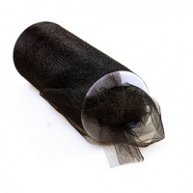 | TBY.MSS.170.22 | 126.48 |  |  | Изображение
 | Фатин ср.жесткости в шпульках блестящий шир. 150 мм, упак/22,86 м, цв. 22 черный |  |  |  | 126.48 | упак | 5 | Изображение
 | Фатин средней жесткости в шпульках, арт.TBY.MS.200.01 шир.150мм, цв.01 белый, фас.22,86м. | Фатин средней жесткости в шпульках, арт.TBY.MS.200.01 шир.150мм, цв.01 белый, фас.22,86м. | 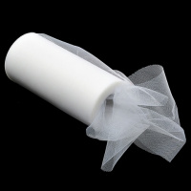 | TBY.MS.200.01 | 126.48 |  |  | Изображение
 | Фатин средней жесткости в шпульках, арт.TBY.MS.200.01 шир.150мм, цв.01 белый, фас.22,86м. |  |  |  | 126.48 | упак | 8 | Изображение
 | Фатин средней жесткости в шпульках, арт.TBY.MS.200.02 шир.150мм, цв.02 молочный, фас.22,86м. | Фатин средней жесткости в шпульках, арт.TBY.MS.200.02 шир.150мм, цв.02 молочный, фас.22,86м. | 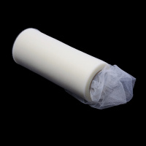 | TBY.MS.200.02 | 126.48 |  |  | Изображение
 | Фатин средней жесткости в шпульках, арт.TBY.MS.200.02 шир.150мм, цв.02 молочный, фас.22,86м. |  |  |  | 126.48 | упак | 7 | Изображение
 | Фатин средней жесткости в шпульках, арт.TBY.MS.200.03 шир.150мм, цв.03 бл.розовый, фас.22,86м. | Фатин средней жесткости в шпульках, арт.TBY.MS.200.03 шир.150мм, цв.03 бл.розовый, фас.22,86м. | 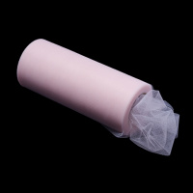 | TBY.MS.200.03 | 126.48 |  |  | Изображение
 | Фатин средней жесткости в шпульках, арт.TBY.MS.200.03 шир.150мм, цв.03 бл.розовый, фас.22,86м. |  |  |  | 126.48 | упак | 4 | Изображение
 | Фатин средней жесткости в шпульках, арт.TBY.MS.200.04 шир.150мм, цв.04 розовый, фас.22,86м. | Фатин средней жесткости в шпульках, арт.TBY.MS.200.04 шир.150мм, цв.04 розовый, фас.22,86м. | 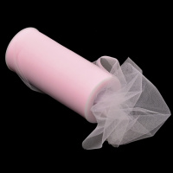 | TBY.MS.200.04 | 126.48 |  |  | Изображение
 | Фатин средней жесткости в шпульках, арт.TBY.MS.200.04 шир.150мм, цв.04 розовый, фас.22,86м. |  |  |  | 126.48 | упак | 7 | Изображение
 | Фатин средней жесткости в шпульках, арт.TBY.MS.200.05 шир.150мм, цв.05 роза, фас.22,86м. | Фатин средней жесткости в шпульках, арт.TBY.MS.200.05 шир.150мм, цв.05 роза, фас.22,86м. | 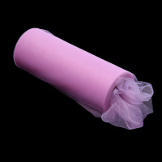 | TBY.MS.200.05 | 126.48 |  |  | Изображение
 | Фатин средней жесткости в шпульках, арт.TBY.MS.200.05 шир.150мм, цв.05 роза, фас.22,86м. |  |  |  | 126.48 | упак | 5 | Изображение
 | Фатин средней жесткости в шпульках, арт.TBY.MS.200.06 шир.150мм, цв.06 яр.розовый, фас.22,86м. | Фатин средней жесткости в шпульках, арт.TBY.MS.200.06 шир.150мм, цв.06 яр.розовый, фас.22,86м. | 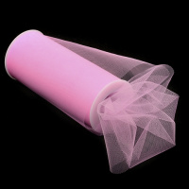 | TBY.MS.200.06 | 126.48 |  |  | Изображение
 | Фатин средней жесткости в шпульках, арт.TBY.MS.200.06 шир.150мм, цв.06 яр.розовый, фас.22,86м. |  |  |  | 126.48 | упак | 4 | Изображение
 | Фатин средней жесткости в шпульках, арт.TBY.MS.200.07 шир.150мм, цв. 07 фуксия, фас.22,86м. | Фатин средней жесткости в шпульках, арт.TBY.MS.200.07 шир.150мм, цв. 07 фуксия, фас.22,86м. | 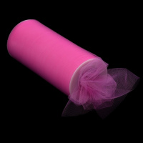 | TBY.MS.200.07 | 126.48 |  |  | Изображение
 | Фатин средней жесткости в шпульках, арт.TBY.MS.200.07 шир.150мм, цв. 07 фуксия, фас.22,86м. |  |  |  | 126.48 | упак | 4 | Изображение
 | Фатин средней жесткости в шпульках, арт.TBY.MS.200.11 шир.150мм, цв.11 желтый, фас.22,86м. | Фатин средней жесткости в шпульках, арт.TBY.MS.200.11 шир.150мм, цв.11 желтый, фас.22,86м. | 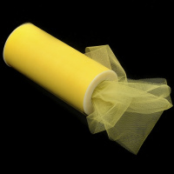 | TBY.MS.200.11 | 126.48 |  |  | Изображение
 | Фатин средней жесткости в шпульках, арт.TBY.MS.200.11 шир.150мм, цв.11 желтый, фас.22,86м. |  |  |  | 126.48 | упак | 5 | Изображение
 | Фатин средней жесткости в шпульках, арт.TBY.MS.200.14 шир.150мм, цв.14 фиолетовый, фас.22,86м. | Фатин средней жесткости в шпульках, арт.TBY.MS.200.14 шир.150мм, цв.14 фиолетовый, фас.22,86м. |  | TBY.MS.200.14 | 126.48 |  |  | Изображение
 | Фатин средней жесткости в шпульках, арт.TBY.MS.200.14 шир.150мм, цв.14 фиолетовый, фас.22,86м. |  |  |  | 126.48 | упак | 4 | Изображение
 | Фатин средней жесткости в шпульках, арт.TBY.MS.200.16 шир.150мм, цв.16 баклажан, фас.22,86м. | Фатин средней жесткости в шпульках, арт.TBY.MS.200.16 шир.150мм, цв.16 баклажан, фас.22,86м. | 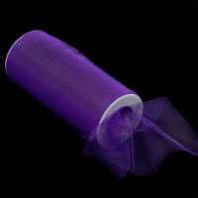 | TBY.MS.200.16 | 126.48 |  |  | Изображение
 | Фатин средней жесткости в шпульках, арт.TBY.MS.200.16 шир.150мм, цв.16 баклажан, фас.22,86м. |  |  |  | 126.48 | упак | 5 | Изображение
 | Фатин средней жесткости в шпульках, арт.TBY.MS.200.17 шир.150мм, цв.17 св.голубой, фас.22,86м. | Фатин средней жесткости в шпульках, арт.TBY.MS.200.17 шир.150мм, цв.17 св.голубой, фас.22,86м. | 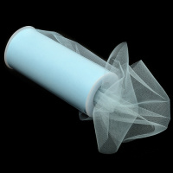 | TBY.MS.200.17 | 126.48 |  |  | Изображение
 | Фатин средней жесткости в шпульках, арт.TBY.MS.200.17 шир.150мм, цв.17 св.голубой, фас.22,86м. |  |  |  | 126.48 | упак | 5 | Изображение
 | Фатин средней жесткости в шпульках, арт.TBY.MS.200.18 шир.150мм, цв.18 бирюзовый, фас.22,86м. | Фатин средней жесткости в шпульках, арт.TBY.MS.200.18 шир.150мм, цв.18 бирюзовый, фас.22,86м. | 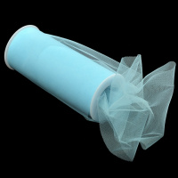 | TBY.MS.200.18 | 126.48 |  |  | Изображение
 | Фатин средней жесткости в шпульках, арт.TBY.MS.200.18 шир.150мм, цв.18 бирюзовый, фас.22,86м. |  |  |  | 126.48 | упак | 4 | Изображение
 | Фатин средней жесткости в шпульках, арт.TBY.MS.200.19 шир.150мм, цв. 19 синий, фас.22,86м. | Фатин средней жесткости в шпульках, арт.TBY.MS.200.19 шир.150мм, цв. 19 синий, фас.22,86м. | 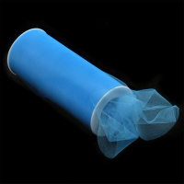 | TBY.MS.200.19 | 126.48 |  |  | Изображение
 | Фатин средней жесткости в шпульках, арт.TBY.MS.200.19 шир.150мм, цв. 19 синий, фас.22,86м. |  |  |  | 126.48 | упак | 4 | Изображение
 | Фатин средней жесткости в шпульках, арт.TBY.MS.200.20 шир.150мм, цв. 20 синий, фас.22,86м. | Фатин средней жесткости в шпульках, арт.TBY.MS.200.20 шир.150мм, цв. 20 синий, фас.22,86м. | 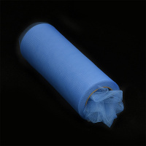 | TBY.MS.200.20 | 126.48 |  |  | Изображение
 | Фатин средней жесткости в шпульках, арт.TBY.MS.200.20 шир.150мм, цв. 20 синий, фас.22,86м. |  |  |  | 126.48 | упак | 5 | Изображение
 | Фатин средней жесткости в шпульках, арт.TBY.MS.200.21 шир.150мм, цв. 21 т.синий, фас.22,86м. | Фатин средней жесткости в шпульках, арт.TBY.MS.200.21 шир.150мм, цв. 21 т.синий, фас.22,86м. | 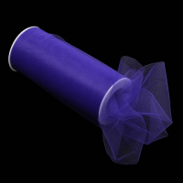 | TBY.MS.200.21 | 126.48 |  |  | Изображение
 | Фатин средней жесткости в шпульках, арт.TBY.MS.200.21 шир.150мм, цв. 21 т.синий, фас.22,86м. |  |  |  | 126.48 | упак | 3 | Изображение
 | Фатин средней жесткости в шпульках, арт.TBY.MS.200.22 шир.150мм, цв. 22 фуксия, фас.22,86м. | Фатин средней жесткости в шпульках, арт.TBY.MS.200.22 шир.150мм, цв. 22 фуксия, фас.22,86м. | 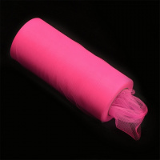 | TBY.MS.200.22 | 126.48 |  |  | Изображение
 | Фатин средней жесткости в шпульках, арт.TBY.MS.200.22 шир.150мм, цв. 22 фуксия, фас.22,86м. |  |  |  | 126.48 | упак | 5 | Изображение
 | Фатин средней жесткости в шпульках, арт.TBY.MS.200.23 шир.150мм, цв. 23 черный, фас.22,86м. | Фатин средней жесткости в шпульках, арт.TBY.MS.200.23 шир.150мм, цв. 23 черный, фас.22,86м. | 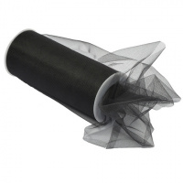 | TBY.MS.200.23 | 126.48 |  |  | Изображение
 | Фатин средней жесткости в шпульках, арт.TBY.MS.200.23 шир.150мм, цв. 23 черный, фас.22,86м. |  |  |  | 126.48 | упак | 6 | Изображение
 | Фатин средней жесткости в шпульках, арт.TBY.MS.200.25 шир.150мм, цв. 25 салатовый, фас.22,86м. | Фатин средней жесткости в шпульках, арт.TBY.MS.200.25 шир.150мм, цв. 25 салатовый, фас.22,86м. | 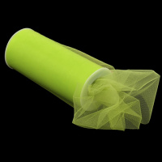 | TBY.MS.200.25 | 126.48 |  |  | Изображение
 | Фатин средней жесткости в шпульках, арт.TBY.MS.200.25 шир.150мм, цв. 25 салатовый, фас.22,86м. |  |  |  | 126.48 | упак | 4 | Изображение
 | Фатин средней жесткости в шпульках, арт.TBY.MS.200.26 шир.150мм, цв.26 зеленый, фас.22,86м. | Фатин средней жесткости в шпульках, арт.TBY.MS.200.26 шир.150мм, цв.26 зеленый, фас.22,86м. |  | TBY.MS.200.26 | 126.48 |  |  | Изображение
 | Фатин средней жесткости в шпульках, арт.TBY.MS.200.26 шир.150мм, цв.26 зеленый, фас.22,86м. |  |  |  | 126.48 | упак | 3 | Изображение
 | Фатин средней жесткости в шпульках, арт.TBY.MS.200.27 шир.150мм, цв.27 яр.салатовый, фас.22,86м. | Фатин средней жесткости в шпульках, арт.TBY.MS.200.27 шир.150мм, цв.27 яр.салатовый, фас.22,86м. |  | TBY.MS.200.27 | 126.48 |  |  | Изображение
 | Фатин средней жесткости в шпульках, арт.TBY.MS.200.27 шир.150мм, цв.27 яр.салатовый, фас.22,86м. |  |  |  | 126.48 | упак | 5 | Изображение
 | Фатин средней жесткости в шпульках, арт.TBY.MS.200.28 шир.150мм, цв.28 ярк зеленый , фас.22,86м. | Фатин средней жесткости в шпульках, арт.TBY.MS.200.28 шир.150мм, цв.28 ярк зеленый , фас.22,86м. |  | TBY.MS.200.28 | 126.48 |  |  | Изображение
 | Фатин средней жесткости в шпульках, арт.TBY.MS.200.28 шир.150мм, цв.28 ярк зеленый , фас.22,86м. |  |  |  | 126.48 | упак | 3 | Изображение
 | Фатин средней жесткости в шпульках, арт.TBY.MS.200.29 шир.150мм, цв. 29 бежевый, фас.22,86м. | Фатин средней жесткости в шпульках, арт.TBY.MS.200.29 шир.150мм, цв. 29 бежевый, фас.22,86м. |  | TBY.MS.200.29 | 126.48 |  |  | Изображение
 | Фатин средней жесткости в шпульках, арт.TBY.MS.200.29 шир.150мм, цв. 29 бежевый, фас.22,86м. |  |  |  | 126.48 | упак | 2 | Изображение
 | Фатин средней жесткости в шпульках, арт.TBY.MS.200.30 шир.150мм, цв.30 оранжевый, фас.22,86м. | Фатин средней жесткости в шпульках, арт.TBY.MS.200.30 шир.150мм, цв.30 оранжевый, фас.22,86м. |  | TBY.MS.200.30 | 126.48 |  |  | Изображение
 | Фатин средней жесткости в шпульках, арт.TBY.MS.200.30 шир.150мм, цв.30 оранжевый, фас.22,86м. |  |  |  | 126.48 | упак | 4 | Изображение
 | Фатин средней жесткости в шпульках, арт.TBY.MS.200.31 шир.150мм, цв. 31 нежный коралл, фас.22,86м. | Фатин средней жесткости в шпульках, арт.TBY.MS.200.31 шир.150мм, цв. 31 нежный коралл, фас.22,86м. |  | TBY.MS.200.31 | 126.48 |  |  | Изображение
 | Фатин средней жесткости в шпульках, арт.TBY.MS.200.31 шир.150мм, цв. 31 нежный коралл, фас.22,86м. |  |  |  | 126.48 | упак | 3 | Изображение
 | Фатин средней жесткости в шпульках, арт.TBY.MS.200.33 шир.150мм, цв.33 св.фиолетов., фас.22,86м. | Фатин средней жесткости в шпульках, арт.TBY.MS.200.33 шир.150мм, цв.33 св.фиолетов., фас.22,86м. |  | TBY.MS.200.33 | 126.48 |  |  | Изображение
 | Фатин средней жесткости в шпульках, арт.TBY.MS.200.33 шир.150мм, цв.33 св.фиолетов., фас.22,86м. |  |  |  | 126.48 | упак | 5 | Изображение
 | Фатин средней жесткости в шпульках, арт.TBY.MS.200.34 шир.150мм, цв.34 фисташковый., фас.22,86м. | Фатин средней жесткости в шпульках, арт.TBY.MS.200.34 шир.150мм, цв.34 фисташковый., фас.22,86м. |  | TBY.MS.200.34 | 120.00 |  |  | Изображение
 | Фатин средней жесткости в шпульках, арт.TBY.MS.200.34 шир.150мм, цв.34 фисташковый., фас.22,86м. |  |  |  | 120.00 | упак | 17 | Изображение
 | Фатин средней жесткости в шпульках, арт.TBY.MS.200.36 шир.150мм, цв.36 персиковый, фас.22,86м. | Фатин средней жесткости в шпульках, арт.TBY.MS.200.36 шир.150мм, цв.36 персиковый, фас.22,86м. |  | TBY.MS.200.36 | 126.48 |  |  | Изображение
 | Фатин средней жесткости в шпульках, арт.TBY.MS.200.36 шир.150мм, цв.36 персиковый, фас.22,86м. |  |  |  | 126.48 | упак | 2 | Изображение
 | Фатин средней жесткости в шпульках, арт.TBY.MS.200.37 шир.150мм, цв.37 серый, фас.22,86м. | Фатин средней жесткости в шпульках, арт.TBY.MS.200.37 шир.150мм, цв.37 серый, фас.22,86м. |  | TBY.MS.200.37 | 126.48 |  |  | Изображение
 | Фатин средней жесткости в шпульках, арт.TBY.MS.200.37 шир.150мм, цв.37 серый, фас.22,86м. |  |  |  | 126.48 | упак | 5 | Изображение
 | Фатин средней жесткости в шпульках, арт.TBY.MS.200.39 шир.150мм, цв.39 т.коричневый, фас.22,86м. | Фатин средней жесткости в шпульках, арт.TBY.MS.200.39 шир.150мм, цв.39 т.коричневый, фас.22,86м. |  | TBY.MS.200.39 | 108.00 |  |  | Изображение
 | Фатин средней жесткости в шпульках, арт.TBY.MS.200.39 шир.150мм, цв.39 т.коричневый, фас.22,86м. |  |  |  | 108.00 | упак | 3 | Изображение
 | Фатин средней жесткости в шпульках, арт.TBY.MS.200.40 шир.150мм, цв.40 хаки, фас.22,86м. | Фатин средней жесткости в шпульках, арт.TBY.MS.200.40 шир.150мм, цв.40 хаки, фас.22,86м. |  | TBY.MS.200.40 | 120.00 |  |  | Изображение
 | Фатин средней жесткости в шпульках, арт.TBY.MS.200.40 шир.150мм, цв.40 хаки, фас.22,86м. |  |  |  | 120.00 | упак | 3 | Изображение
 | Фатин средней жесткости в шпульках, арт.TBY.MS.200.40 шир.150мм, цв.41 т.розовый, фас.22,86м. | Фатин средней жесткости в шпульках, арт.TBY.MS.200.40 шир.150мм, цв.41 т.розовый, фас.22,86м. |  | TBY.MS.200.41 | 126.48 |  |  | Изображение
 | Фатин средней жесткости в шпульках, арт.TBY.MS.200.40 шир.150мм, цв.41 т.розовый, фас.22,86м. |  |  |  | 126.48 | упак | 3 | Изображение
 | Фатин средней жесткости в шпульках, арт.TBY.MS.220.08 шир.220мм, цв. 08 красный, фас.22,86м. | Фатин средней жесткости в шпульках, арт.TBY.MS.220.08 шир.220мм, цв. 08 красный, фас.22,86м. |  | TBY.MS.220.08 | 148.59 |  |  | Изображение
 | Фатин средней жесткости в шпульках, арт.TBY.MS.220.08 шир.220мм, цв. 08 красный, фас.22,86м. |  |  |  | 148.59 | упак | 5 | Изображение

